2.2.健康情報一括登録確認画面
2.2.健康情報一括登録確認画面
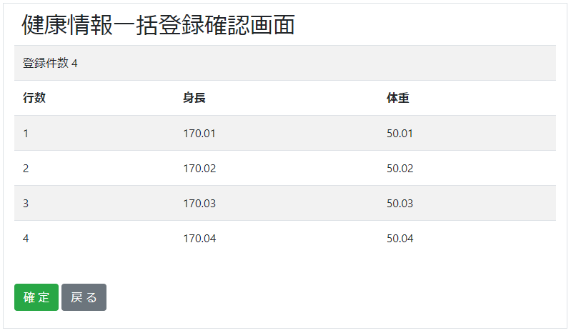

2.2.1.画面レイアウト

 | # | 項目名 |  |  |  | タグ種別 |  | 属性 | 桁 | 必須 |  |  | その他
 | 1 | 登録件数 |  |  |  | 表示 |  |  |  |  |  |  | 健康情報CSVレコード数
 | 登録情報
 | 2 | 登録情報 - 行数 |  |  |  | 表示 |  |  |  |  |  |  | 健康情報CSV.index
 | 3 | 登録情報 - 身長 |  |  |  | 表示 |  |  |  |  |  |  | 健康情報CSV.身長
 | 4 | 登録情報 - 体重 |  |  |  | 表示 |  |  |  |  |  |  | 健康情報CSV.体重
 | 5 | 確定ボタン |  |  |  | ボタン
 | 6 | 戻るボタン |  |  |  | ボタン

2.2.2.処理詳細

 | # | アクション |  | 処理概要 |  |  | 処理詳細 |  |  |  | 例外概要 |  |  | 例外詳細
 |  |  |  |  |  |  |  |  |  |  |  |  |  | 条件 |  | エラーコード | エラーメッセージ
 | 1 | 初期表示
 | 2 | 確定ボタン押下 |  | セッションからユーザIDを取得
 | 3 |  |  | セッションからアップロードファイル名を取得 |  |  | healthinfo-file-regist/${ユーザID} = YYYYMMDDHHMMSS.csv |  |  |  | アップロードファイル名取得エラー |  |  |  |  | DW0026 | 不正リクエストエラーが発生しました
 | 4 |  |  | S3から健康情報CSVを取得 |  |  | 2.2.4.1.S3ダウンロード処理 参照 |  |  |  | S3ダウンロードエラー |  |  |  |  | BE0027 | S3からのダウンロード処理が失敗しました
 | 5 |  |  | 以下、健康情報CSVファイルの1レコード毎に行う
 | 6 |  |  |  | アカウント情報を検索 |  | 2.2.3.1.アカウント情報検索 参照
 | 7 |  |  |  | API情報を設定 |  | 2.2.4.2.API設定情報 参照
 | 8 |  |  |  | トランザクションIDを採番 |  | API通信情報検索(2.2.3.2.API通信情報検索 参照) ・検索件数=0の場合、1 ・それ以外の場合、検索結果.TRANSACTION_ID + 1
 | 9 |  |  |  | API通信情報を登録 |  | 2.2.3.3.API通信情報作成 参照
 | 10 |  |  |  | 健康情報登録APIを呼び出す |  | 設計書_2.0.健康情報API 参照
 | 11 |  |  |  | API通信情報を更新 |  | 2.2.3.4.API通信情報更新 参照
 | 12
 | 13 |  |  | #10.APIレスポンス.処理結果 = 0の場合
 | 14 |  |  |  | セッションからアップロードファイル名を削除 |  | healthinfo-file-regist/${ユーザID} = YYYYMMDDHHMMSS.csv
 | 15 |  |  |  | S3から健康情報CSVを削除
 | 16 | 戻るボタン押下 |  | 健康情報一括登録画面に遷移 |  |  | 2.1.健康情報一括登録画面 参照

2.2.3.DB処理

 | 2.2.3.1.アカウント情報検索
 |  | SELECT
 |  |  | *
 |  | FROM
 |  |  | ACCOUNT
 |  | WHERE
 |  |  | SEQ_USER_ID = セッション.ユーザID

 | 2.2.3.2.API通信情報検索
 |  | SELECT
 |  |  | *
 |  | FROM
 |  |  | API_COMMUNICATION_DATA
 |  | ORDER BY
 |  |  | SEQ_API_COMMUNICATION_DATA_ID DESC
 |  | LIMIT 1

 | 2.2.3.3.API通信情報作成
 |  | 入力 |  |  | 項目名 |  | 編集仕様 |  |  |  |  | 出力 |  |  | 項目名
 |  |  |  |  |  |  | 採番 |  |  |  |  | API通信情報 |  |  | API通信情報ID
 |  |  |  |  |  |  | #8で採番した値 |  |  |  |  |  |  |  | トランザクションID
 |  |  |  |  |  |  | "健康管理API:健康情報登録API" |  |  |  |  |  |  |  | API名
 |  | セッション |  |  | ユーザID |  |  |  |  |  |  |  |  |  | ユーザID
 |  |  |  |  |  |  | システム日時 |  |  |  |  |  |  |  | リクエスト送信日時
 |  |  |  |  |  |  | システム日時 |  |  |  |  |  |  |  | 更新日時
 |  |  |  |  |  |  | システム日時 |  |  |  |  |  |  |  | 登録日時

 | 2.2.3.4.API通信情報更新
 |  | 入力 |  |  | 項目名 |  | 編集仕様 |  |  |  |  | 出力 |  |  | 項目名
 |  | API通信情報 |  |  | API通信情報ID |  | 2.2.3.3.API通信情報作成 で採番したシーケンス |  |  |  |  | API通信情報 |  |  | API通信情報ID
 |  | APIレスポンス |  |  | HTTPステータス |  |  |  |  |  |  |  |  |  | HTTPステータス
 |  |  |  |  | 処理結果 |  |  |  |  |  |  |  |  |  | 処理結果
 |  |  |  |  | エラー詳細 |  |  |  |  |  |  |  |  |  | エラー詳細
 |  |  |  |  |  |  | システム日時 |  |  |  |  |  |  |  | レスポンス受信日時
 |  |  |  |  |  |  | システム日時 |  |  |  |  |  |  |  | 更新日時

2.2.4.備考

 | 2.2.4.1.S3ダウンロード処理
 |  | 以下のバケット、キーに健康情報CSVをダウンロードする
 |  | 実際のダウンロード処理は共通処理を使う
 |  | バケット
 |  |  | 93_S3設計書.xlsx 2.1.1.環境情報 参照
 |  | キー
 |  |  | 93_S3設計書.xlsx 2.2.1.キー情報 healthinfo-file-regist/${seqUserId}/配下 参照

 | 2.2.4.2.API設定情報
 |  | {
 |  |  | "height" : 健康情報CSV.身長,
 |  |  | "weight" : 健康情報CSV.体重,
 |  |  | ”testMode” : "0"
 |  |  | ”transactionId” : #8で採番した値
 |  | }

